Посудосушители
 | Прайс-лист от 01.07.2018г.
ПОСУДОСУШИТЕЛИ ДВУХУРОВНЕВЫЕ БЕЛЫЕ ДЛЯ ШКАФОВ НА ГАЗЛИФТАХ
Наименование | Оптовая цена
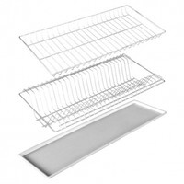
 | Цвет белый
Для шкафов шириной 400мм. и высотой 720мм. | 350р.
Дополнительный поддон 370 | 100р.
Для шкафов шириной 500мм. и высотой 720мм. | 390р.
Дополнительный поддон 450 | 100р.
Для шкафов шириной 600мм. и высотой 720мм. | 450р.
Дополнительный поддон 560 | 100р.
Для шкафов шириной 800мм. и высотой 720мм. | 490р.
Дополнительный поддон 750 | 100р.

ПОСУДОСУШИТЕЛИ ДВУХУРОВНЕВЫЕ БЕЛЫЕ ДЛЯ ШКАФОВ С РАСПАШНЫМИ ДВЕРКАМИ
Наименование | Оптовая цена
 | Цвет белый
Для шкафов шириной 400мм. и высотой 720мм. | 380р.
Для шкафов шириной 500мм. и высотой 720мм. | 400р.
Для шкафов шириной 600мм. и высотой 720мм. | 430р.
Для шкафов шириной 800мм. и высотой 720мм. | 470р.

